商品信息
COCO Living Space｜中古风实木首饰香水收纳托盘
来源：COCO_Living_Space_Shopee全量审计_持续更新.xlsx｜工作表：高销量商品｜Excel第80行｜商品ID：40922285921

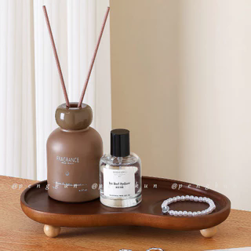
字段 | 内容 | 商品主图
序号 | 40
商品主图 | 见右侧嵌入主图
商品ID | 40922285921
商品中文名称
商品标题 | Medieval Style Solid Wood Jewelry Tray Aromatherapy Perfume Shelf Dressing Table Jewelry Tray Entrance Key Storage Ornaments
Shopee链接 | https://shopee.com.my/Medieval-Style-Solid-Wood-Jewelry-Tray-Aromatherapy-Perfume-Shelf-Dressing-Table-Jewelry-Tray-Entrance-Key-Storage-Ornaments-i.115498741.40922285921
近月销量显示 | 17 Sold/Month
近月销量下限 | 17
列表价格显示 | RM28.77
列表最低价(MYR) | 28.77
列表评分 | 4.8
累计总销量显示 | 591 Sold
累计总销量下限 | 591
是否精确 | TRUE
详情价格显示 | RM28.77
详情价(MYR) | 28.77
详情评分 | 4.8
评论覆盖 | partial
好评主题 | 可见评论主要认可托盘稳固、有重量、表面平滑易清洁、像天然木且显高级，设计适合桌面装饰和内容拍摄；也有人认可与描述相符和配送速度。
差评/风险主题 | 评分分布中有3条三星和1条一星，但当前可见6条未展示这些低星正文，因此无法确认具体差评原因。
图片来源URL | https://down-my.img.susercontent.com/file/sg-11134201-81zui-milh8ijmyxhf4c@resize_w320_nl.webp
1688链接
颜色/规格
长宽高
重量(g)
单个成本
单个运费
国内段总价
国际头程
总成本估算
利润估算
预计毛利率估算
3个成本
3个运费
国内段总价2
国际头程2
总成本估算2
利润估算2
预计毛利率估算2
5个成本
5个运费
国内段总价3
国际头程3
总成本估算3
利润估算3
预计毛利率估算3
8个成本
8个运费
国内段总价4
国际头程4
总成本估算4
利润估算4
预计毛利率估算4

